Bilješke
BILJEŠKE UZ FINANCIJSKE IZVJEŠTAJE - GFI Naziv izdavatelja: Atlantic Grupa d.d. OIB: 71149912416 Izvještajno razdoblje: 1. siječnja 2025. - 31. prosinca 2025. Bilješke uz financijske izvještaje sastavljaju se sukladno odredbama Međunarodnih standarda financijskog izvještavanja (dalje: MSFI) na način da trebaju: a) pružiti informacije o osnovi za sastavljanje financijskih izvještaja i određenim računovodstvenim politikama primijenjenim u skladu s Međunarodnim računovodstvenim standardom 1 (MRS 1), b) objaviti informacije prema MSFI-a koje nisu prezentirane u izvještaju o financijskom položaju, izvještaju o sveobuhvatnoj dobiti, izvještaju o novčanim tokovima i izvještaju o promjenama kapitala, c) pružiti dodatne informacije koje nisu prezentirane u izvještaju o financijskom položaju, izvještaju o sveobuhvatnoj dobiti, izvještaju o novčanim tokovima i izvještaju o promjeni kapitala, ali su važne za razumijevanje bilo kojeg od njih. (d) U bilješkama uz godišnje financijske izvještaje, osim gore navedenih informacija, objavljuju se i sljedeće informacije: 1. naziv, sjedište poduzetnika (adresa), pravni oblik poduzetnika, državu osnivanja, matični broj subjekta, osobni identifikacijski broj te, ako je primjenjivo, da je poduzetnik u likvidaciji, stečaju, skraćenom postupku prestanka ili izvanrednoj upravi 2. usvojene računovodstvene politike 3. ukupan iznos svih financijskih obveza, jamstava ili nepredviđenih izdataka koji nisu uključeni u bilancu, te naznaku prirode i oblika eventualno uspostavljenog stvarnog osiguranja koje je dano; sve obveze koje se odnose na mirovine poduzetnika unutar grupe ili društva povezana sudjelujućim interesom objavljuju se odvojeno 4. iznos predujmova i odobrenih kredita članovima administrativnih, upravljačkih i nadzornih tijela, s naznakama kamatnih stopa, glavnih uvjeta i svih otplaćenih, otpisanih ili ukinutih iznosa, kao i obveza dogovorenih u njihovu korist preko bilo kakvih jamstava, s naznakom ukupnog iznosa za

Konsolidirani financijski izvještaji Grupe sastavljeni su sukladno Međunarodnim standardima financijskog izvještavanja (MSFI), koje je usvojila Europska unija (EU), primjenom metode povijesnog troška, koji su promijenjeni za revalorizaciju financijske imovine po fer vrijednosti kroz ostalu sveobuhvatnu dobit te derivativnih financijskih instrumenata.
Sastavljanje konsolidiranih financijskih izvještaja sukladno Međunarodnim standardima financijskog izvještavanja (MSFI) usvojenim od strane Europske unije (EU) zahtijeva upotrebu određenih ključnih računovodstvenih procjena. Također se od Uprave zahtijeva da se služi prosudbama u procesu primjene računovodstvenih politika Grupe. Područja koja uključuju viši stupanj prosudbe ili složenosti, odnosno područja gdje su pretpostavke i procjene značajne za konsolidirane financijske izvještaje prikazana su u bilješci 4 uz revidirane konsolidirane financijske izvještaje.
Informacije koje prema MSFI-a treba objaviti, a koje nisu prezentirane u izvještaju o financijskom položaju, izvještaju o sveobuhvatnoj dobiti, izvještaju o novčanim tokovima i izvještaju o promjenama kapitala objavljene su u bilješkama 3 do 33 uz revidirane konsolidirane financijske izvještaje.
Naziv, sjedište (adresa) izdavatelja, pravni oblik izdavatelja, država osnivanja, matični broj subjekta, osobni identifikacijski broj objavljeni su na stranici Opći podaci u sklopu ovog dokumenta te u bilješci 1 uz revidirane konsolidirane financijske izvještaje.
Usvojene računovodstvene politike pojašnjene su u bilješkama 2.2. do 2.25. uz revidirane konsolidirane financijske izvještaje.
Financijske obveze na konsolidiranom nivou po osnovi danih jamstava koje nisu uključene u bilancu nisu materijalno značajne i Uprava vjeruje kako je mogućnost bilo kakvog odljeva po osnovu istih neznatna. Grupa nema obveza po osnovi mirovina iz domene MRS 19.
Grupa nema predujmova i odobrenih kredita članovima administrativnih, upravljačkih i nadzornih tijela kao ni obveza dogovorenih u njihovu korist preko bilo kakvih jamstava.

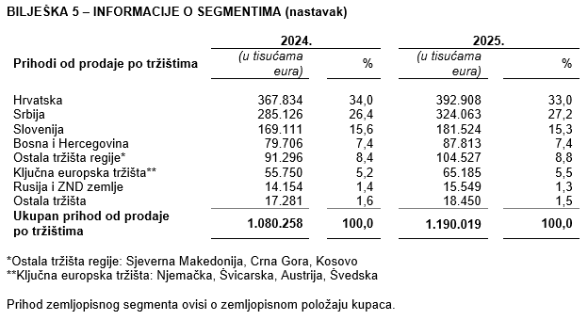
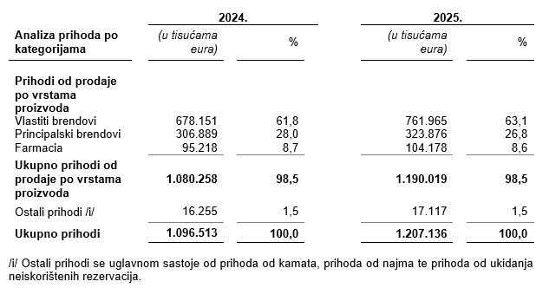

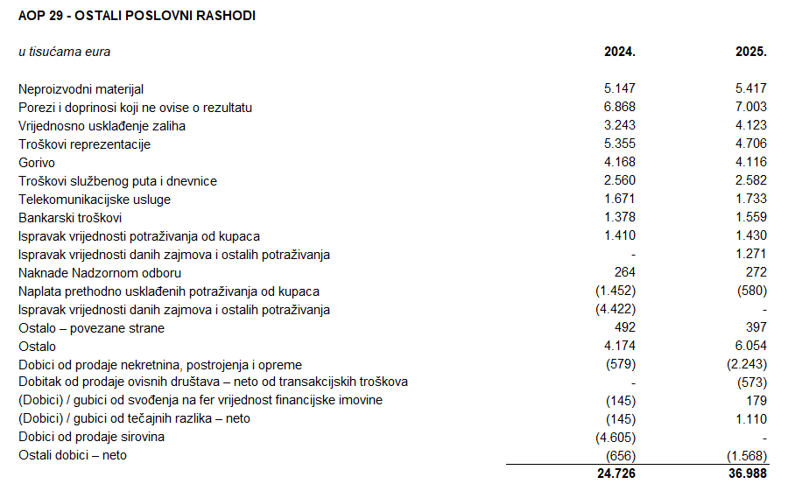
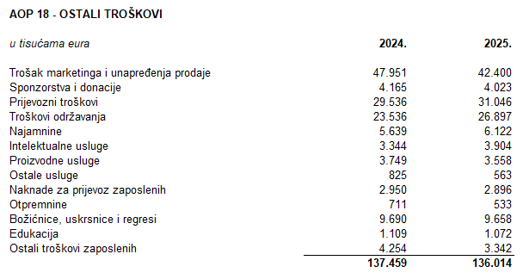

Dugovanja Grupe koja dospijevaju nakon više od pet godina odnose se na obveze po najmovima.
Na dan 31. prosinca 2025. godine i na dan 31. prosinca 2024. godine Grupa nema založene dugotrajne materijalne imovine i nematerijalne imovine kao sredstvo osiguranja otplate kredita.
U 2025. godini u Grupi je bilo zaposleno prosječno 5.822 radnika (2024.: 5.728). Grupa ne prati zaposlenike po kategorijama.
U 2025. godini kapitaliziran je iznos plaća od 70 tisuća eura (2024.: 82 tisuće eura).
U 2025. godini članovi Uprave po osnovi plaće i godišnjeg bonusa, te primitaka u naravi zaprimili su ukupan bruto iznos od 3.793 tisuće eura (2024.: 3.765 tisuća eura).
Rezerviranja za odgođeni porez, stanja odgođenog poreza na kraju poslovne godine i kretanja tih stanja tijekom poslovne godine prikazana su u bilješci 26 uz revidirane konsolidirane financijske izvještaje.
Grupa nema sudjelujućih interesa.
Nije bilo transakcija upisa dionica niti udjela tijekom tekućeg razdoblja u okviru odobrenog kapitala.
Ne postoji više redova dionica.
Grupa nema potvrda o sudjelovanja, konvertibilnih zadužnica, jamstava, opcija ili sličnih vrijednosnica ili prava.
Grupa nema udjela u društvima s neograničenom odgovornosti.
Godišnje konsolidirane financijske izvještaje najveće grupe poduzetnika sastavlja društvo MYBERG d.o.o. Zagreb.
Revidirani odvojeni i konsolidirani financijski izvještaji za 2025. godinu će se uputiti Nadzornom odboru na ispitivanje i predložiti da Nadzorni odbor da svoju suglasnost na iste na sjednici zakazanoj prema objavljenom kalendaru događanja (28. travnja 2026.). Po donošenju odluke Nadzornog odbora, Uprava Društva će istovremeno, na sjednici Nadzornog odbora zakazanoj prema objavljenom kalendaru događanja (30. ožujka 2026.), Nadzornom odboru uputiti Prijedlog odluke o upotrebi dobiti radi zauzimanja stava. Odluka Nadzornog odbora Društva o suglasnosti na godišnje izvještaje i, posljedično, prijedlog Uprave i Nadzornog odbora o upotrebi dobiti, objavit će se sukladno članku 463. stavku 4. Zakona o tržišta kapitala.
Transakcije s ostalim povezanim stranama objavljene su u bilješci 30 uz revidirane konsolidirane financijske izvještaje.
Nema značajnih događaja koji su nastupili nakon datuma bilance i nisu odraženi u konsolidiranom računu dobiti i gubitka ili konsolidiranoj bilanci.
Naknade za zakonom propisanu reviziju financijskih izvještaja Grupe iznosile su 587 tisuća eura (2024.: 572 tisuće eura) dok su naknade za ostale usluge iznosile 194 tisuće eura (2024.: 94 tisuće eura). Ostale usluge odnose se na Konsolidirano izvješće o održivosti (ESRS), Izvješće o primicima Uprave i Nadzornog odbora, izvještaje o transakcijama s povezanim stranama, usluge forenzičkih analiza te porezne usluge povezane s društvom u Makedoniji.
Obveze po najmovima proizašle iz primjene MSFI 16 iskazane su u sklopu AOP 104 i AOP 116, a pravo na korištenje imovine u sklopu pozicija AOP 11 do AOP 13.
Rezerviranja se iskazuju unutar obveza po ročnosti pa su tako dugoročna rezerviranja iskazana u sklopu AOP 108, a kratkoročna u sklopu AOP 124. Detalji za rezerviranja su objavljeni u bilješci 27 uz revidirane konsolidirane financijske izvještaje.

